AC테스트결과
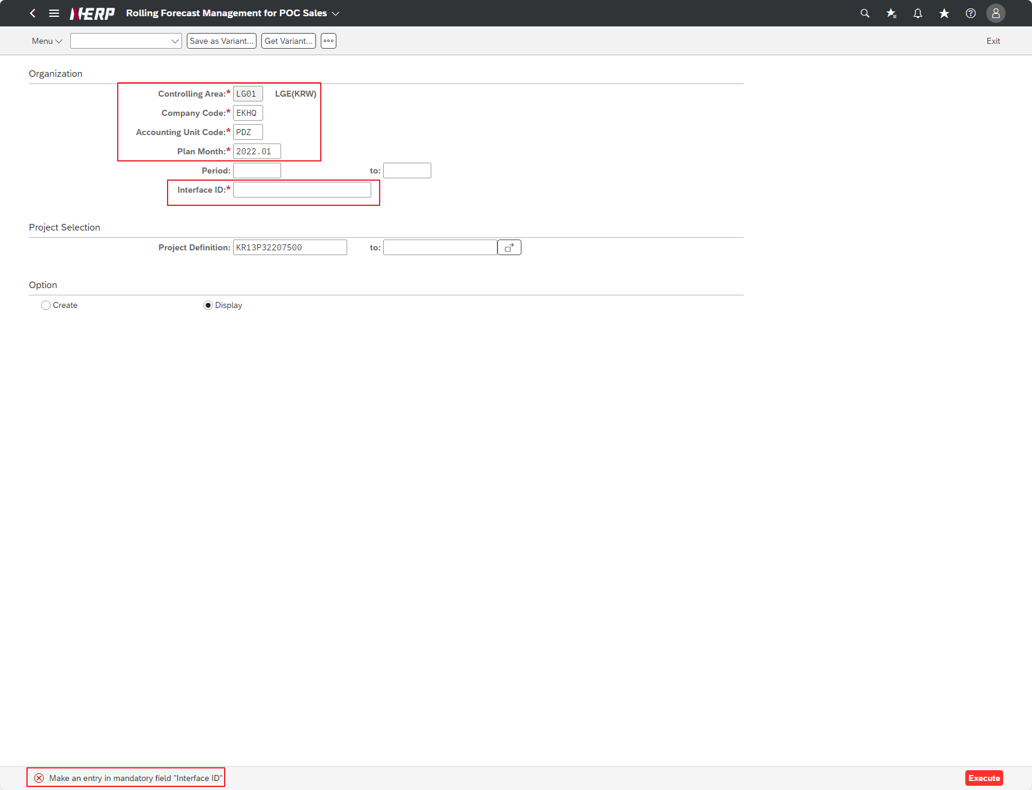
※ 테스트 환경 : N-ERP 품질(S4D) 환경 Client 210(WEBGUI) - Chrome

■ T-Code : ZCBMR2620 자회사 프로젝트 코드 관리
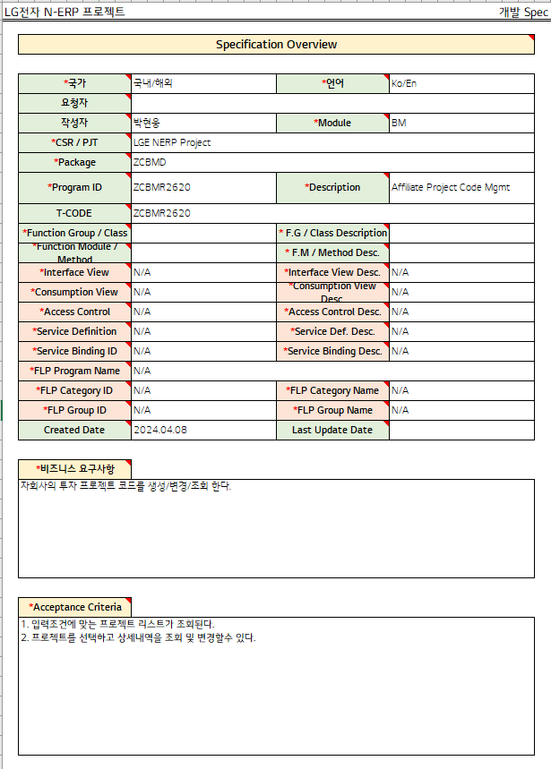

3자 테스트 전
3자 테스트 후

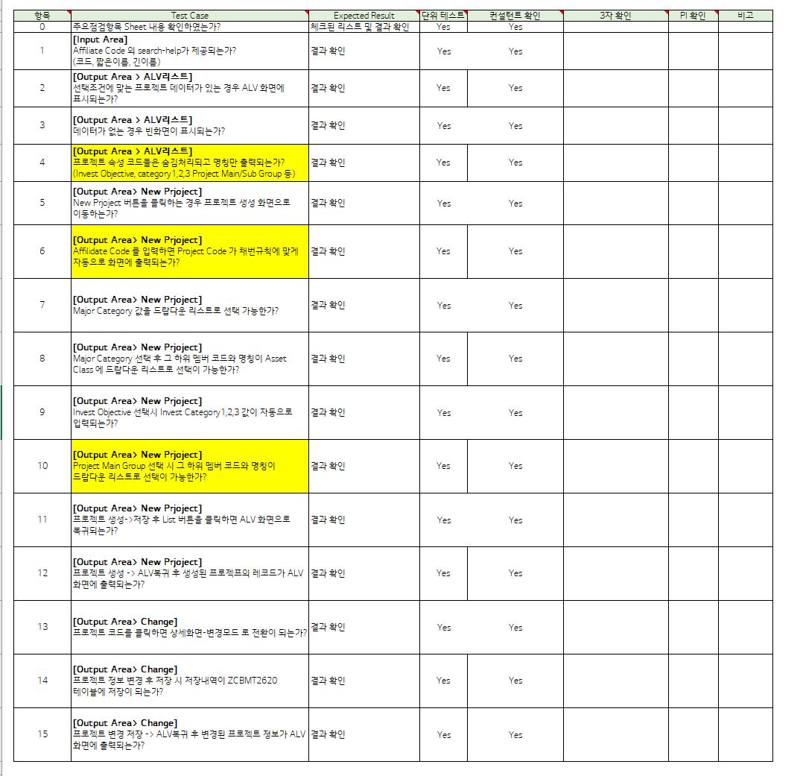

테스트 목록
항목 | Test Case | Expected Result | 단위 테스트 | 컨설턴트 확인 | 3자 확인 | PI 확인 | 비고
1 | "[Input Area] Is search-help for Affiliate Code provided? (code, short name, long name)" | Check results | Pass | Pass
2 | "[Output Area > ALV List] If there is project data that meets the selection criteria, is it displayed on the ALV screen?" | Check results | Pass | Pass
3 | "[Output Area > ALV List] “Is a blank screen displayed if there is no data?” | Check results | Pass | Pass
4 | "[Output Area > ALV List] Are project property codes hidden and only the name displayed? (Invest Objective, category1,2,3 Project Main/Sub Group, etc.) " | Check results | Pass | Pass
5 | “[Output Area>New Project] When I click the New Prjoject button, does it take me to the project creation screen?" | Check results | Pass | Pass
6 | "[Output Area> New Project] When I enter the Affiliate Code, is the Project Code automatically displayed on the screen according to the numbering rules? | Check results | Pass | Pass
7 | "[Output Area> New Project] "Is it possible to select the Major Category value from a drop-down list?" | Check results | Pass | Pass
8 | "[Output Area> New Project] After selecting the Major Category, is it possible to select its sub-member code and name from the drop-down list in Asset Class?" | Check results | Pass | Pass
9 | "[Output Area> New Project] When selecting Invest Objective, are Invest Category 1, 2, and 3 values automatically entered? | Check results | Pass | Pass
10 | "[Output Area> New Project] When selecting a Project Main Group, can its sub-member codes and names be selected from a drop-down list?" | Check results | Pass | Pass
11 | "[Output Area> New Project] If I click the List button after creating->saving the project, does it return to the ALV screen?" | Check results | Pass | Pass
12 | "[Output Area> New Project] After creating a project -> returning to ALV, are the records of the created project displayed on the ALV screen? | Check results | Pass | Pass
13 | “[Output Area>Change] When I click on the project code, does it switch to detail screen-change mode?" | Check results | Pass | Pass
14 | “[Output Area>Change] "When saving after changing project information, is the save history saved in the ZCBMT2620 table?" | Check results | Pass | Pass
15 | “[Output Area>Change] After saving project changes -> returning to ALV, is the changed project information displayed on the ALV screen?" | Check results | Pass | Pass
Case 1 : 주요점검항목 Sheet 내용 확인하였는가? | """[Input Area] Is search-help for Affiliate Code provided? (code, short name, long name)"""
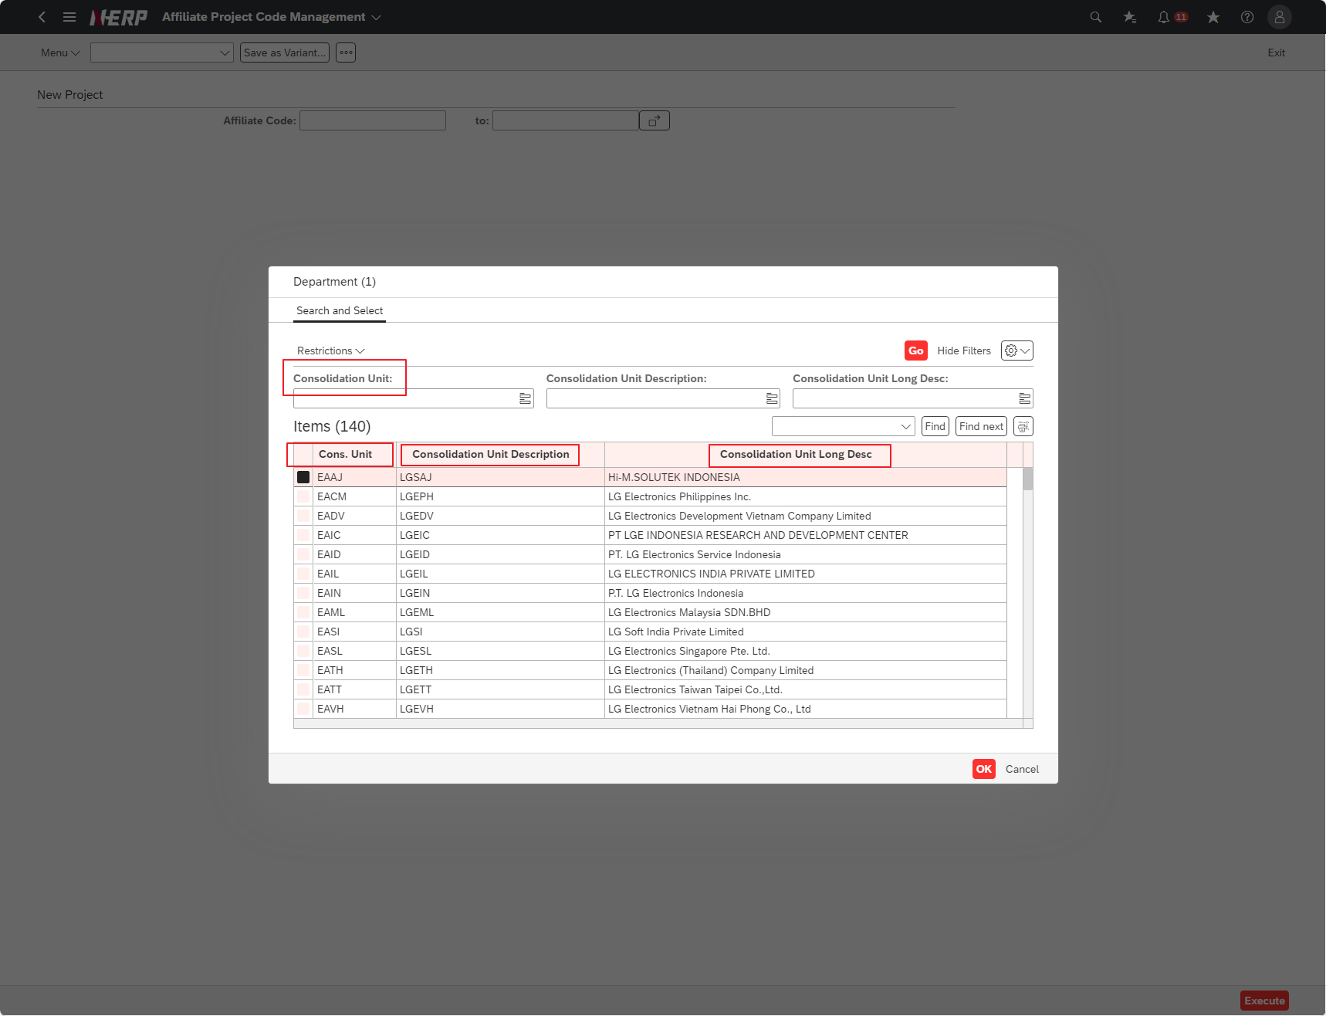

Case 2: | "[Input Area-Automatic Carryover] If there is no data that meets the selection criteria Msg) There is no data with select option. Is the message displayed?"

Case 2: | """[Output Area > ALV List] If there is project data that meets the selection criteria, is it displayed on the ALV screen?"""

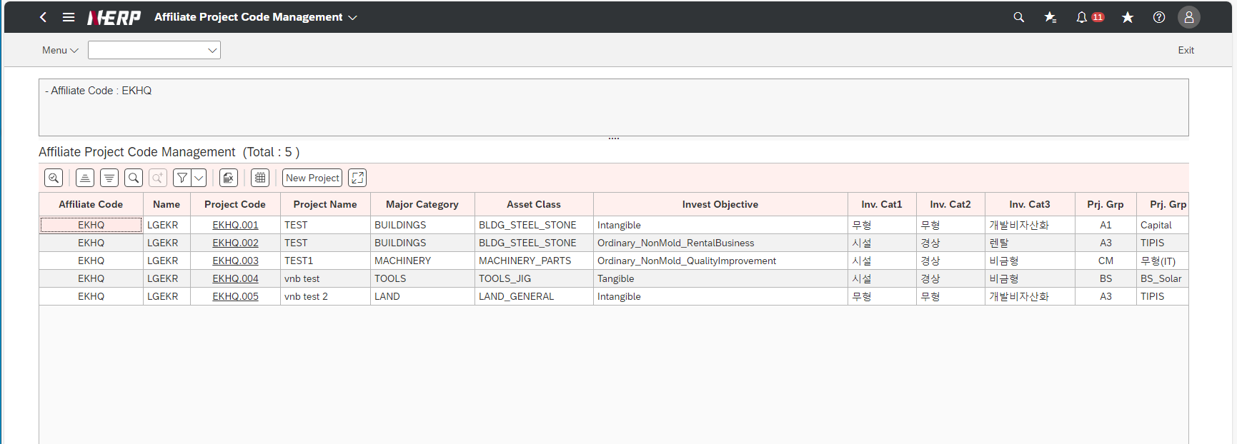

Case 3: | """[Output Area > ALV List] “Is a blank screen displayed if there is no data?”"

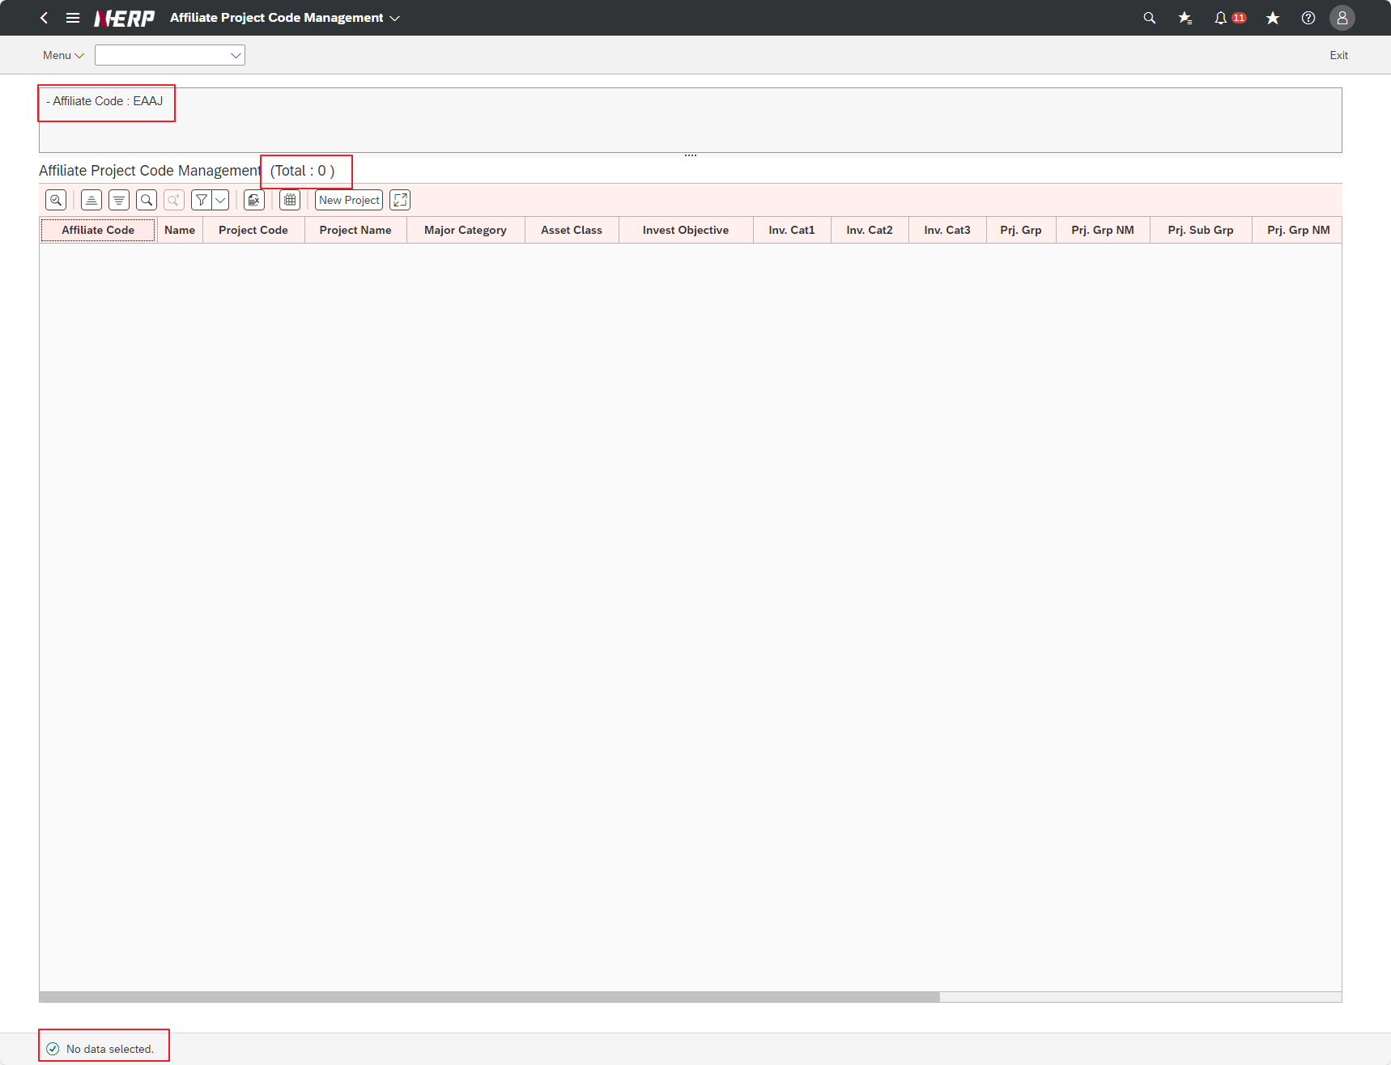

Case 5: | User Controlling Area: ‘LG01’ Company: EKHQ Accounting Unit: ""PDZ"" Plan Month: 2022.01 Project: Blank <-- Entire project for the relevant period Interface ID: 1 Option: Display"

Case 4: | """[Output Area > ALV List] Are project property codes hidden and only the name displayed? (Invest Objective, category1,2,3 Project Main/Sub Group, etc.) """

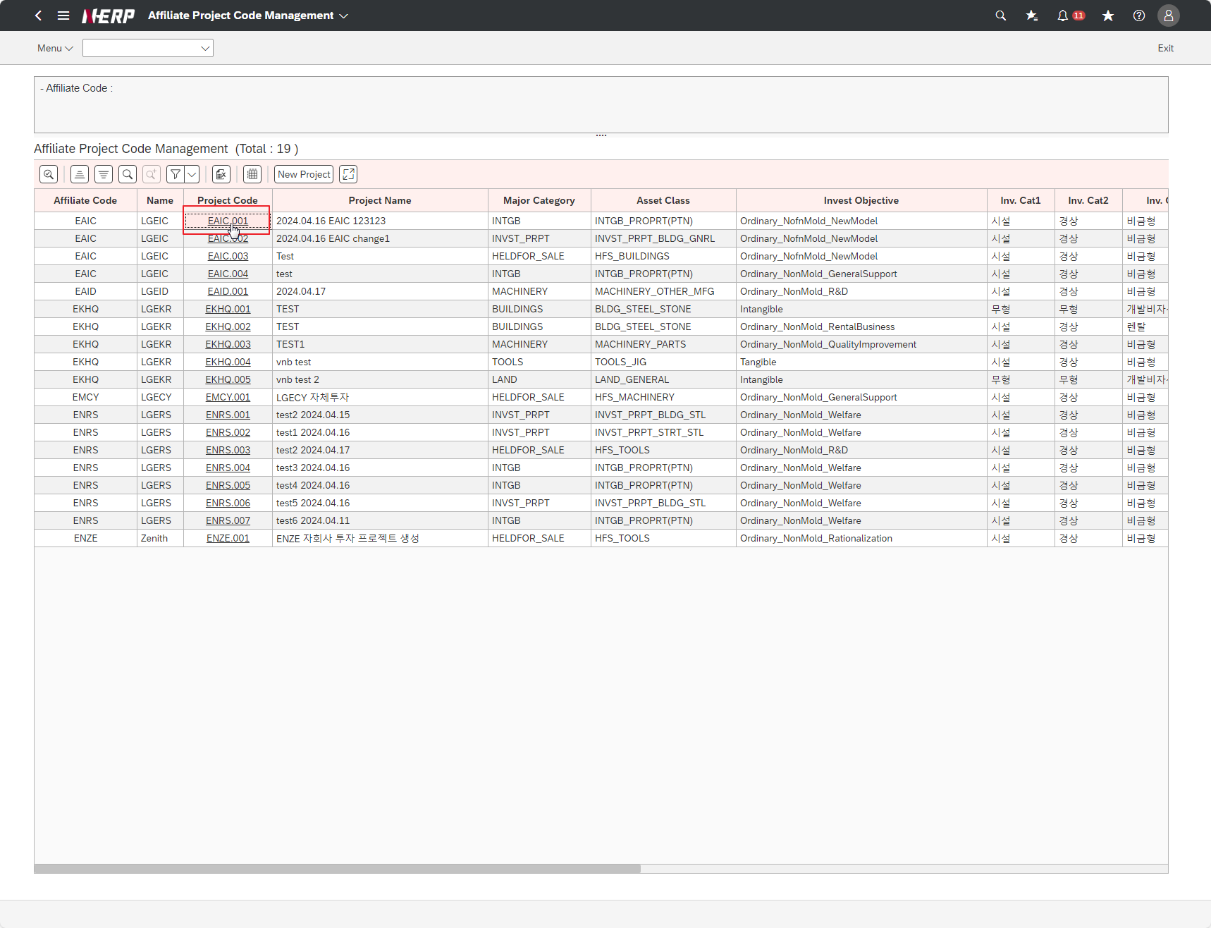

Case 6 | "[Output Area: Hotspot] If I click on the voucher number, can I view FMBB voucher details?”

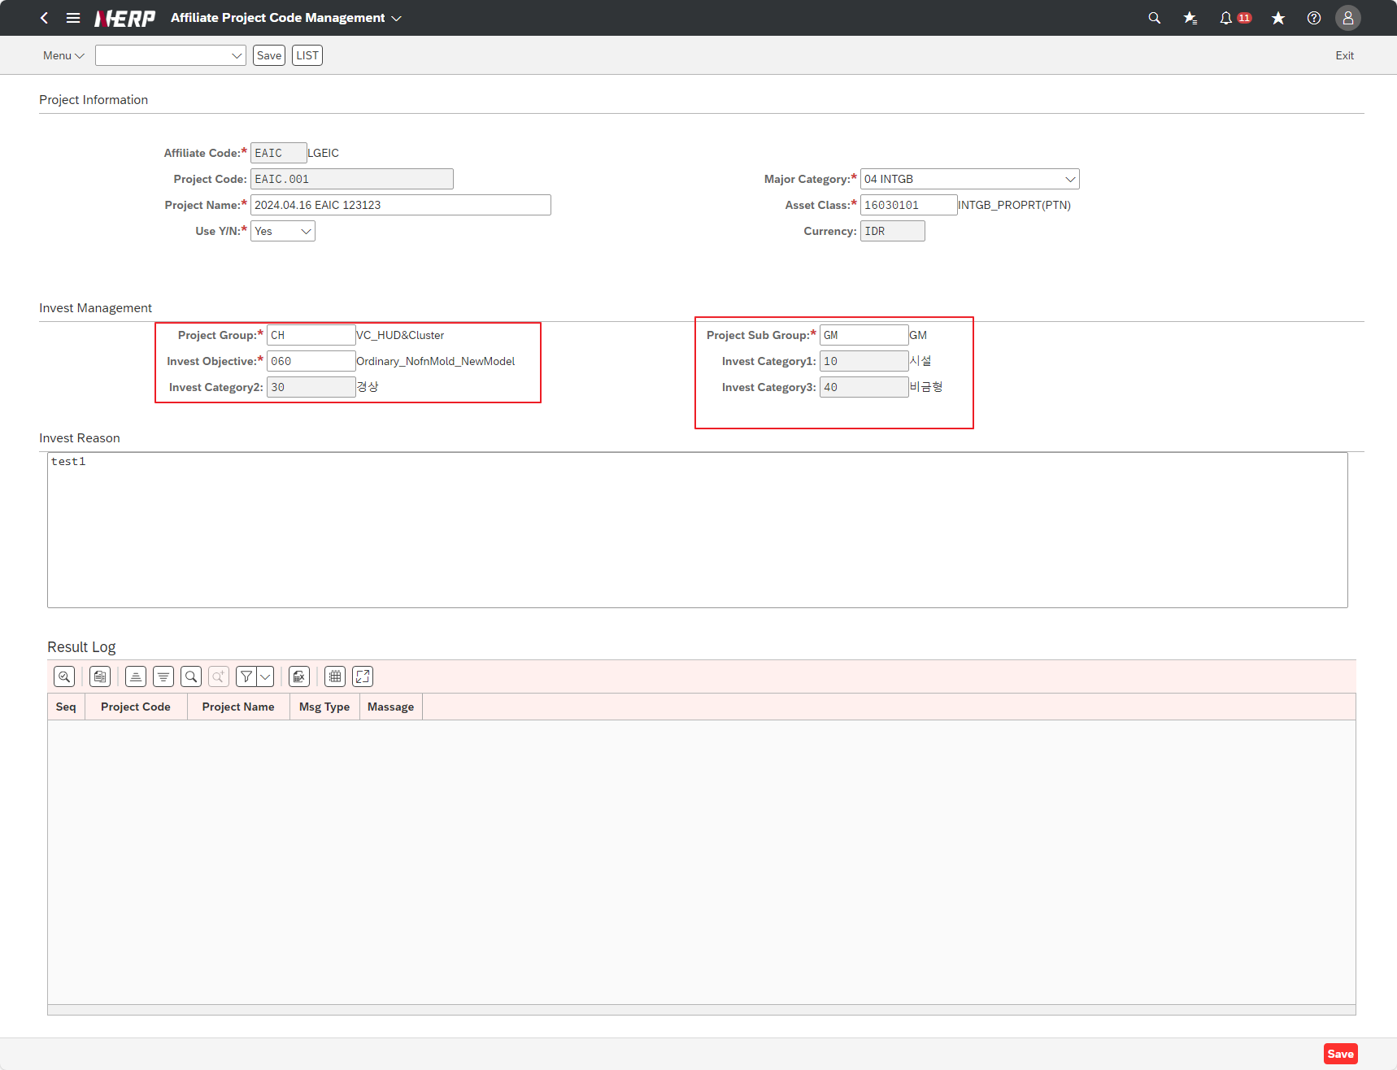

Case 7: |  | FAIL

Case 5 | "[Output Area>New Project] When I click the New Prjoject button, does it take me to the project creation screen?"""
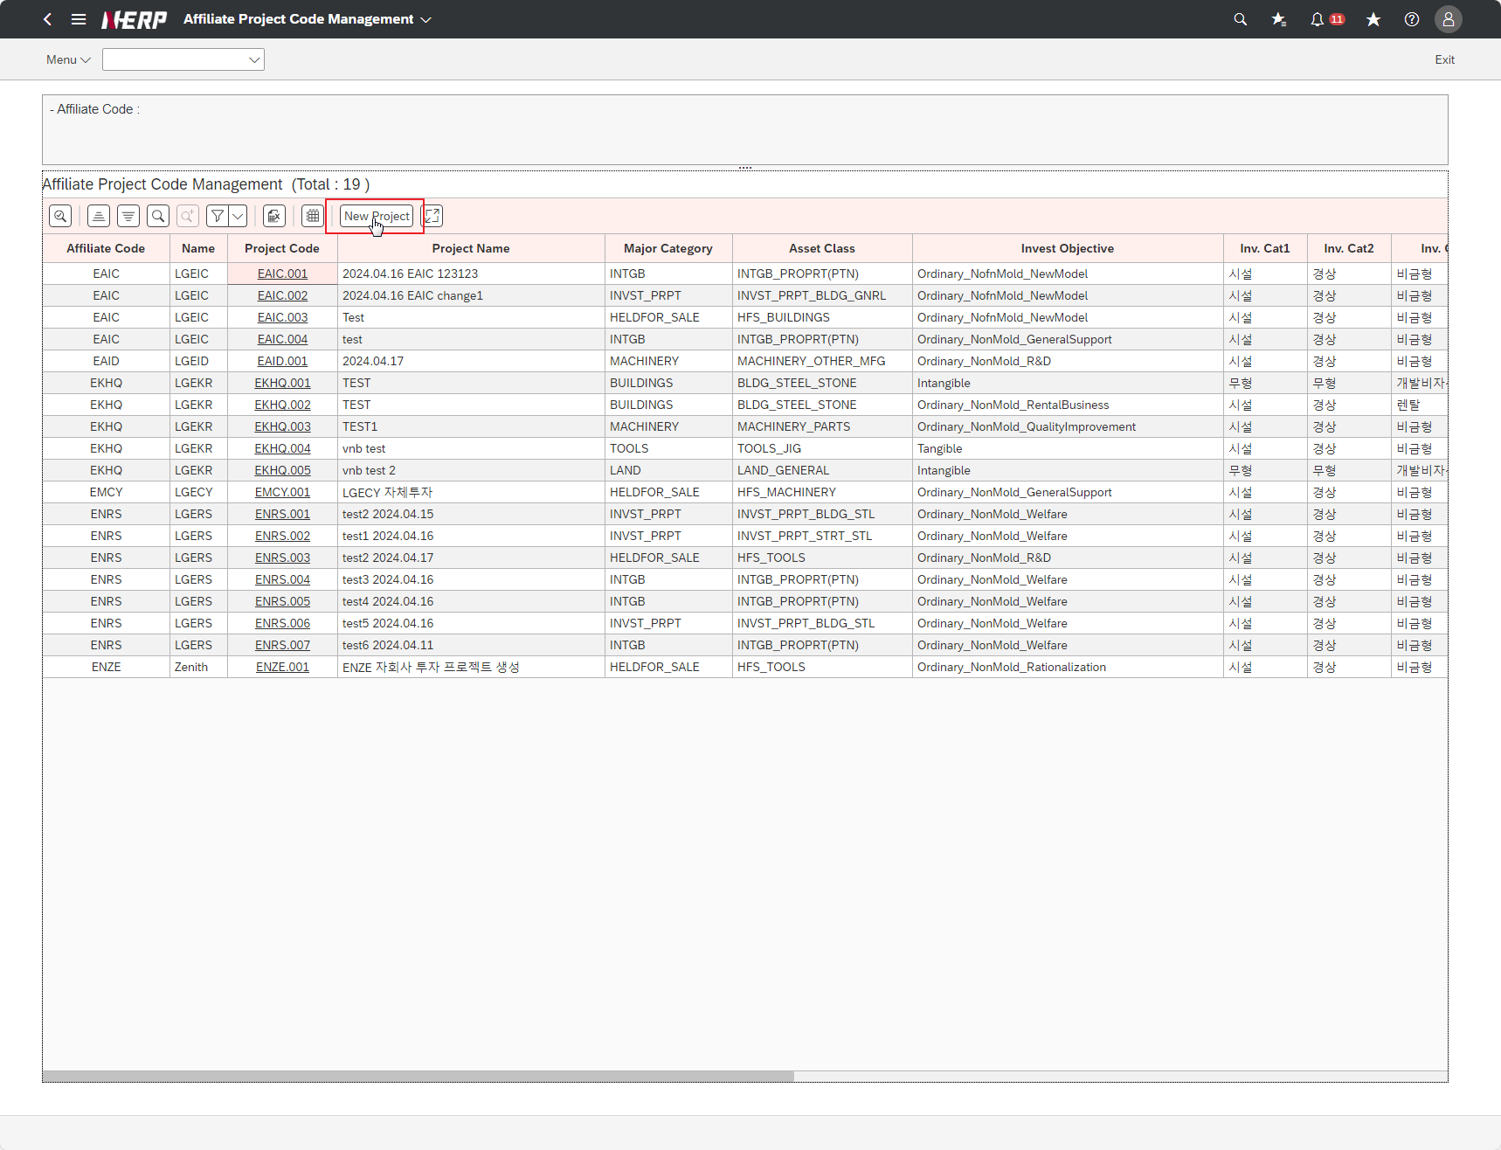

Case 8: |  | FAIL
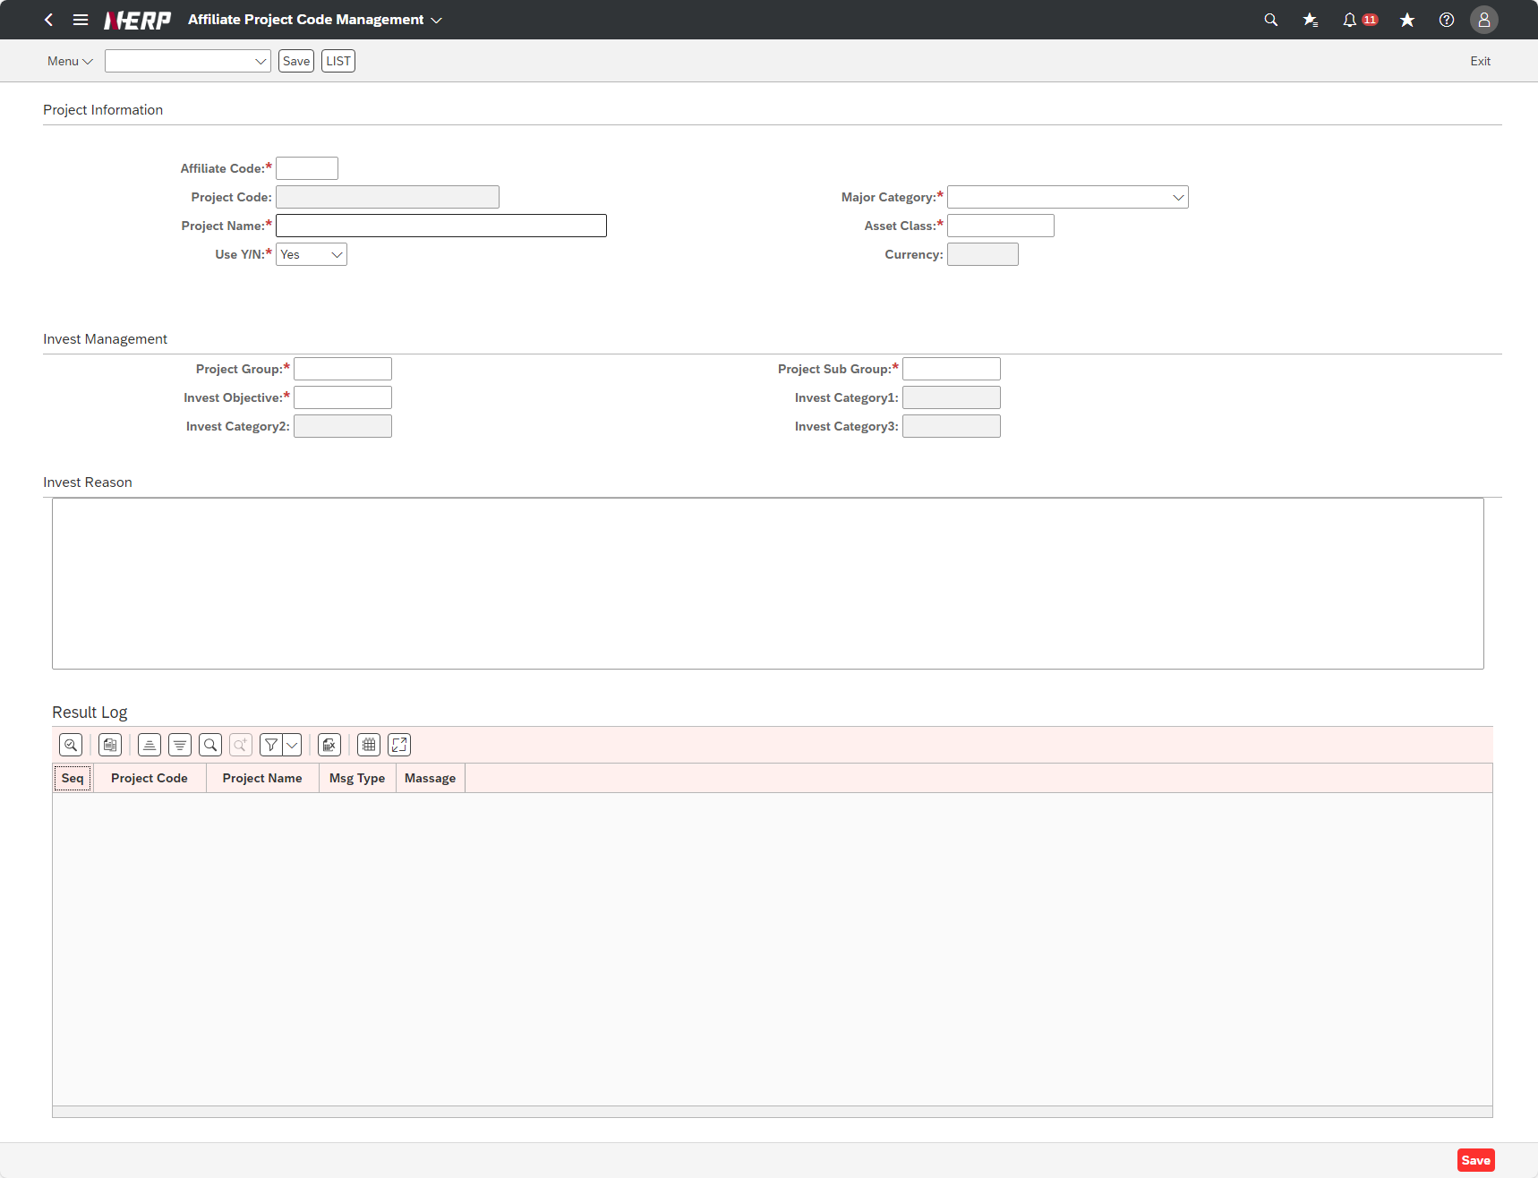

Case 10: | "User Controlling Area: ‘LG01’ Company: EKHQ Accounting Unit: ""PDZ"" Plan Month: 2022.01 Project: KR13P32207500 Interface ID: <---- blank Option: Display"

